96 パートタイマーの賃金（女性）
96 パートタイマーの賃金（女性）

 | 時点 2024(R6)年（毎年）
 | 単位 円／時間 |  |  |  |  |  |  |  | 偏差値 |  | 62.2
順位 |  | 都道府県名 |  | 数 値 |  |  | 順位 | 都道府県名 |  | 数 値

 |  | 0 | 全 国 |  | 1,387 | 0.0 | 24 | 0 | 福 井 |  | 1,239
1 |  | 0 | 東 京 |  | 1,686 | 0.0 | 25 | 0 | 山 梨 |  | 1,231
2 |  | 0 | 京 都 |  | 1,555 | 0.0 | 26 | 0 | 北海道 |  | 1,218
3 |  | 0 | 神奈川 |  | 1,471 | 0.0 | 27 | 0 | 栃 木 |  | 1,212
4 |  | 0 | 滋 賀 |  | 1,470 | 0.0 | 27 | 0 | 岐 阜 |  | 1,212
5 |  | 0 | 香 川 |  | 1,467 | 0.0 | 29 | 0 | 徳 島 |  | 1,200
6 |  | 0 | 兵 庫 |  | 1,448 | 0.0 | 30 | 0 | 熊 本 |  | 1,197
7 |  | 0 | 愛 知 |  | 1,431 | 0.0 | 31 | 0 | 島 根 |  | 1,196
7 |  | 0 | 大 阪 |  | 1,431 | 0.0 | 32 | 0 | 長 崎 |  | 1,193
9 |  | ◎ | 千 葉 |  | 1,428 | 0.0 | 33 | 0 | 山 口 |  | 1,191
10 |  | 0 | 静 岡 |  | 1,418 | 0.0 | 34 | 0 | 和歌山 |  | 1,190
11 |  | 0 | 石 川 |  | 1,335 | 0.0 | 35 | 0 | 高 知 |  | 1,186
12 |  | 0 | 埼 玉 |  | 1,324 | 0.0 | 36 | 0 | 佐 賀 |  | 1,177
13 |  | 0 | 福 岡 |  | 1,321 | 0.0 | 37 | 0 | 沖 縄 |  | 1,176
14 |  | 0 | 広 島 |  | 1,318 | 0.0 | 38 | 0 | 鹿児島 |  | 1,171
15 |  | 0 | 茨 城 |  | 1,310 | 0.0 | 39 | 0 | 愛 媛 |  | 1,151
16 |  | 0 | 群 馬 |  | 1,289 | 0.0 | 40 | 0 | 山 形 |  | 1,148
17 |  | 0 | 富 山 |  | 1,278 | 0.0 | 41 | 0 | 大 分 |  | 1,145
18 |  | 0 | 奈 良 |  | 1,276 | 0.0 | 42 | 0 | 鳥 取 |  | 1,139
19 |  | 0 | 新 潟 |  | 1,275 | 0.0 | 43 | 0 | 秋 田 |  | 1,127
20 |  | 0 | 宮 城 |  | 1,271 | 0.0 | 44 | 0 | 福 島 |  | 1,126
21 |  | 0 | 岡 山 |  | 1,261 | 0.0 | 44 | 0 | 宮 崎 |  | 1,126
パートタイマーの賃金 （女性）
北海道 | 1218
青 森 | 1122
岩 手 | 1088
宮 城 | 1271
秋 田 | 1127
山 形 | 1148
福 島 | 1126
茨 城 | 1310
栃 木 | 1212
群 馬 | 1289
埼 玉 | 1324
千 葉 | 1428
東 京 | 1686
神奈川 | 1471
新 潟 | 1275
富 山 | 1278
石 川 | 1335
福 井 | 1239
山 梨 | 1231
長 野 | 1251
岐 阜 | 1212
静 岡 | 1418
愛 知 | 1431
三 重 | 1250
滋 賀 | 1470
京 都 | 1555
大 阪 | 1431
兵 庫 | 1448
奈 良 | 1276
和歌山 | 1190
鳥 取 | 1139
島 根 | 1196
岡 山 | 1261
広 島 | 1318
山 口 | 1191
徳 島 | 1200
香 川 | 1467
愛 媛 | 1151
高 知 | 1186
福 岡 | 1321
佐 賀 | 1177
長 崎 | 1193
熊 本 | 1197
大 分 | 1145
宮 崎 | 1126
鹿児島 | 1171
沖 縄 | 1176
22 |  | 0 | 長 野 |  | 1,251 | 0.0 | 46 | 0 | 青 森 |  | 1,122
23 |  | 0 | 三 重 |  | 1,250 | 0.0 | 47 | 0 | 岩 手 |  | 1,088

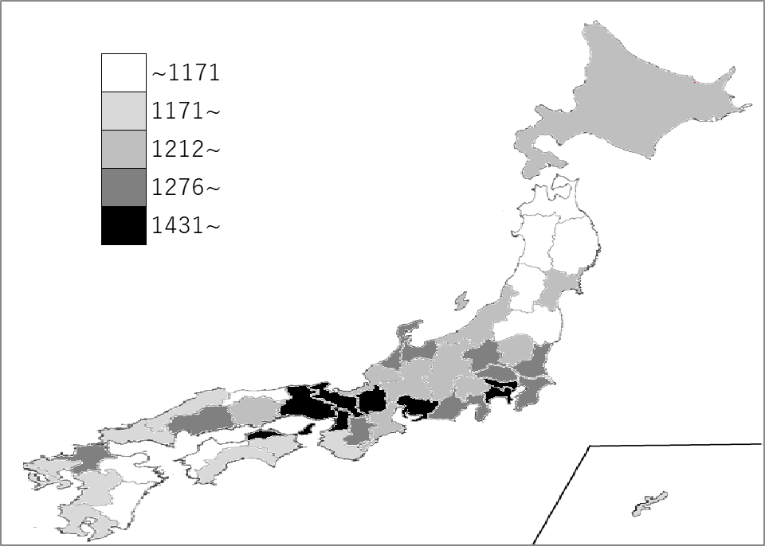
千葉県の推移
令和2年 | 1325 | 6
令和3年 | 1266 | 6
令和4年 | 1233 | 8
令和5年 | 1312 | 7
令和6年 | 1428 | 9

《備 考》 ・資料出所 厚生労働省「賃金構造基本統計調査」 注）令和2年から短時間労働者全体分が集計されています。 集計方法の変更については、厚生労働省ホームページ「令和2年賃金構造基本統計調査」 利用上の注意をご覧ください。 https://www.mhlw.go.jp/toukei/itiran/roudou/chingin/kouzou/z2020/chuui.html

